Worksheet
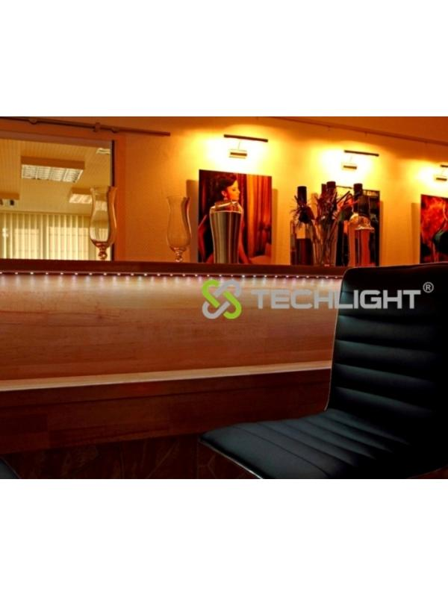
Technaxx LED Stripe RGB-Set-5050 Wasserfest Multicolor

Artikelnummer | 3629 |  | VE | 30
EAN | 4260101737083 |  | Stück pro Palette | Keine Angabe
Zollnummer | 94054039900 |  | Lagen Pro Palette | Keine Angabe

Abmessungen - Artikel
Länge(cm) | Breite(cm) | Höhe(cm) | Gewicht(g)
18 | 1.5 | 18 | 190

Abmessungen - Artikelverpackung
Länge(cm) | Breite(cm) | Höhe(cm) | Leergewicht(g) | Gewicht(g) Artikel+Verpackung
23.5 | 5 | 23 | 0 | 490

Abmessungen - VE Karton (Masterkarton)
Länge(cm) | Breite(cm) | Höhe(cm) | Gewicht(g)
61 | 47 | 28 | 0

Verpackung - Bestandteile
Rest Zubehör (g) | Papier/Pappe (g) | Styropor (g) | Kunstst. Hohlkörper(g) | Kunstst. Folien(g) | Materialverbunde (g)
0 | 0 | 0 | 0 | 0 | 0

Weiterführende Informationen
Technaxx Reseller Portal

